Лист1
Задача 1
 | Инвестиционные проекты А и Б характеризуются представленными в таблице потоками платежей.
 | Ставка сравнения составляет 10%. Найти значение чистой текущей стоимости, внутренней ставки доходности,
 | рентабельности, срока окупаемости и обосновать вариант вложения средств.
 | Проект | Год
 |  | 1 | 2 | 3 | 4 | 5 | 6 | 7 | NPV | IRR | P
 | А | -100 | -150 | 50 | 100 | 100 | 150 | 150 | 115 | 24%
 | Б | -200 | -50 | 50 | 50 | 100 | 200 | 200 | 126 | 22%
 | При расчёте NPV приводим все элементы потоков платежей к 0-му моменту (текущему)!
 | Дисконтированный срок окупаемости
 | Проект А | Здесь NPV точно |  |  |  |  |  | Проект окупается на 6-м году
 | Проект Б | будет отрицательным |  |  |  |  |  | Проект окупается на 6-м году
 | Вывод: проект Б предпочтительнее, т.к. NPV больше, Р больше, сроки окупаемости одинаковы.

Задача 2 | На строительство магазина надо затратить в течение месяца около 10 тыс. долл, а затем он неограниченно долго
 | будет давать 2 тыс. долл в год. Найти характеристики данного проекта, если ставка процента равна 8% в год. |  |  |  |  |  |  |  |  |  |  | R = 2000
 | Примечание: для решения воспользоваться формулой приведённой стоимости вечной ренты (А∞=R/i, где R - размер ежегодного платежа) |  |  |  |  |  |  |  |  |  |  | I = 100000
 |  |  |  |  |  |  |  |  |  |  |  | i = 8%
 | Приведённые доходы |  |  | 25000
 | NPV |  |  | 15000
 | IRR |  |  | 0.2 | NPV=R/IRR-I=0 |  | 2000/IRR-10000=0
 | P |  |  | 1.5 | P = NPV/I
 | Срок окупаемости:
 | 0 | 1 | 2 | 3 | 4 | 5 | 6 | 7
 | -10000 | 2000 | 2000 | 2000 | 2000 | 2000 | 2000 | 2000
 |  |  |  |  |  |  | -754.24 | 412.74 |  |  | Проект окупается на 7 году
NPV

Задача 3
 | Коммерческая организация рассматривает целесообразность приобретения новой технологической линии.
 | Стоимость линии составляет 10 млн. долл, срок эксплуатации - 5 лет, износ на оборудование начисляется методом
 | прямолинейной амортизации по 20% годовых. Выручка от реализации продукции прогнозируется по годам в объёмах,
 | представленных в таблице. Текущие расходы оцениваются следующим образом: 3400 тыс. долл. в первый год эксплуатации
 | с последующим их ежегодным ростом на 3%. Данный проект не выходит за рамки традиционной финансово-хозяйственной
 | деятельности с ценой авансированного капитала (WACC) 19%. Ставка налога на прибыль 30%.
 | Целесообразен ли данный проект для реализации?
 | Примечание: Поскольку амортизационные отчисления не вызывают оттока денежных средств, то они учитываются в потоке
 | отдач: прибавляются к сумме чистой прибыли.

 | № п/п | Показа-тель, тыс. дол. | Год
 |  |  | 0 | 1 | 2 | 3 | 4 | 5 | Зелёной заливкой исходная информация выделена, рассчитываемые ячейки белые
 | 1 | Объём реализации |  | 6800 | 7400 | 8200 | 8000 | 6000 | Прогнозируемые значения
 | 2 | Текущие расходы |  | 3400 | 3502 | 3607 | 3715 | 3827 | Прогнозируемые значения
 | 3 | Износ (амортиза-ция) |  | 2000 | 2000 | 2000 | 2000 | 2000
 | 4 | Налогообла-гаемая прибыль |  | 1400 | 1898 | 2593 | 2285 | 173
 | 5 | Налог на прибыль (30%) |  | 420 | 569 | 778 | 685 | 52 | Пример учебный (так к нему и относиться), ставка теоретически может быть любой
 | 6 | Чистая прибыль |  | 980 | 1329 | 1815 | 1599 | 121
 | 7 | Капиталь-ные вложе-ния | -10000
 | 8 | Чистый поток денежных средств | -10000 | 2980 | 3329 | 3815 | 3599 | 2121
 |  | NPV | -198 | Вывод: | проект неэффективный

Задача 4 | У компании имеется четыре инвестиционных проекта, каждый из которых вполне приемлем, но принять можно только один.
 | Данные о проектах представлены следующими потоками платежей (см. таблицу ниже). Требуется оценить целесообразность выбора
 | одного из них по критерию:
 | а) чистого приведённого дохода (NPV);
 | б) внутренней нормы прибыли (IRR);
 | в) дисконтированного срока окупаемости (Tок), если цена капитала 12%.

 | Год | Проект 1 | Проект 2 | Проект 3 | Проект 4
 | 0 | -1200 | -1200 | -1200 | -1200
 | 1 | 0 | 100 | 300 | 300
 | 2 | 100 | 300 | 450 | 900
 | 3 | 250 | 500 | 500 | 500
 | 4 | 1200 | 600 | 600 | 250
 | 5 | 1300 | 1300 | 700 | 100
 | NPV | 557.94 | 603.30 | 560.99 | 356.84 | NPV в конце 5-го года
 | IRR | 22.67% | 24.99% | 27.07% | 25.33%
 | Дисконтированный срок окупаемости:
 | NPV (2) | -1120.28 | -871.56 | -573.41 | -214.67 | NPV в конце 2-го года
 | NPV (3) | -942.34 | -515.67 | -217.52 | 141.22 | NPV в конце 3-го года
 | NPV (4) | -179.71 | -134.36 | 163.80 | 300.10 | NPV в конце 4-го года
 | Т ок | 4<Т(ок)<5 | 4<Т(ок)<5 | 3<Т(ок)<4 | 2<Т(ок)<3

Задача 5 | Рассматриваются два альтернативных проекта. Требуется найти точку Фишера и сделать выбор при r=8% и при r=15%
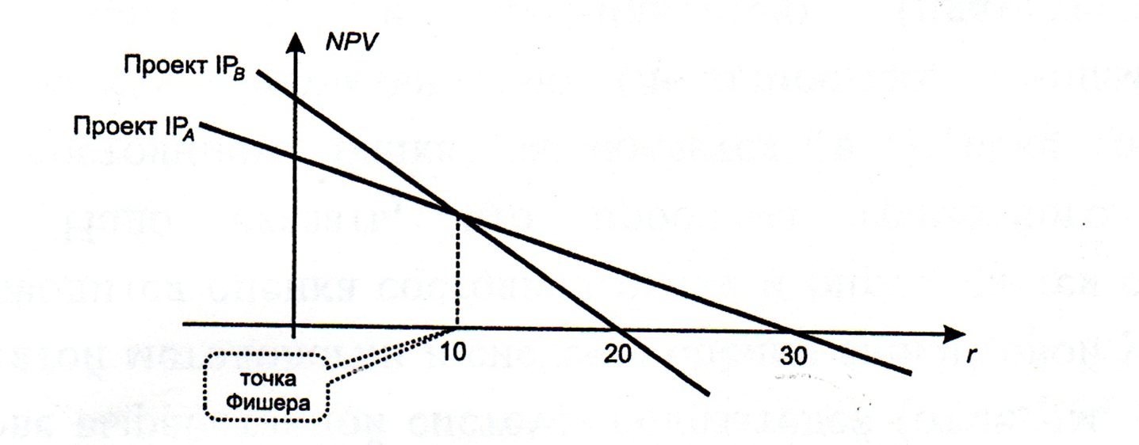
 | Проект | Инвестиции | Денежный поток по годам |  |  | IRR, %
 |  |  | 1 | 2 | 3
 | Проект А | -100 | 90 | 45 | 9 | 30%
 | Проект Б | -100 | 10 | 50 | 100 | 20%
 | Приростной поток (Б-А) | 0 | -80 | 5 | 91 | 10%

 | При ставке 8% выбираем проект |  |  |  | B
 | При ставке 15% выбираем проект |  |  |  | A

Задача 6 | Имеются два альтернативных проекта, информация по потокам платежей которых представлена в табл. ниже.
 | Сравнить эти проекты по предпочтительности в зависимости от численного значения альтернативной ставки.
 |  |  |  |  |  | IRR
 | Проект А | -740 | 280 | 340 | 350 | 14.27%
 | Проект Б | -800 | 320 | 340 | 380 | 13.91%
 | Приростной поток | 60 | -40 | 0 | -30 | 8.86%
 | Диапазон | Вывод
1) | (0%; 8,86%) | проект Б предпочтительнее
2) | Точка Фишера - 8,86 % | проекты равноценны
3) | (8,86%; 13,91%] | предпочтительнее проект А
4) | (13,91%; 14,27%] | проект А безальтернативный
5) | (14,27%; +∞) | оба проекта неэффективны

